Perguntas_Agosto
 | Retail EYE Agosto 2023

DESAFIO #1
 | 1. Sonae – verificação da ocorrência (ou não) de rupturas nos produtos assinalados em linear, nas lojas Continente no fim de semana de 18 a 20 Agosto (peço que aqui tentem visitar todos os continentes em anexo)
 | O objectivo é validar se os artigos listados têm muitas ocorrências de rupturas, apenas ao linear de categoria. Isto implica que a recolha tem de ser feita, necessariamente durante o fim-de-semana, nas lojas especificadas no ficheiro anexo.

 | As perguntas são:

 | 1. Os seguintes artigos encontram-se disponíveis?

 |  | Cevada 200g (S/N) | Delta Cafés Solúvel 200g (S/N) |  | Moído Bellissimo Intenso (S/N) | Moído Bellissimo Originale (S/N)
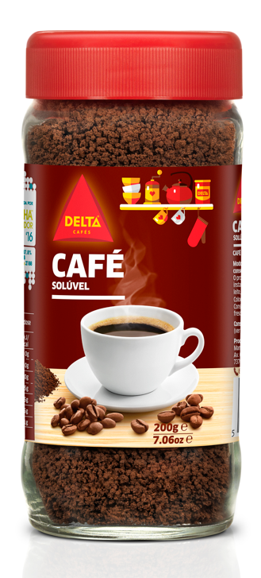

 | Delta Q Mythiq 80 un (S/N) |  |  | Delta Q EpiQ 80 Uni. (S/N) |  | Delta Q Qalidus 80 un (S/N) | Delta Q Qharacter 80 un (S/N)

 | Adicionalmente pretendemos confirmar se Ginga 10 caps e o Pack Bellissimo 30caps estão junto às referências de Marca Própria compatível com Delta Q. Para que a equipa posteriormente possa atuar junto nas lojas onde não se verifique e otimizar assim as 2 referências. Artigos:

 |  | Pack Bellissimo 30 un (S/N) |  | Ginga tubo 10 un. (S/N)
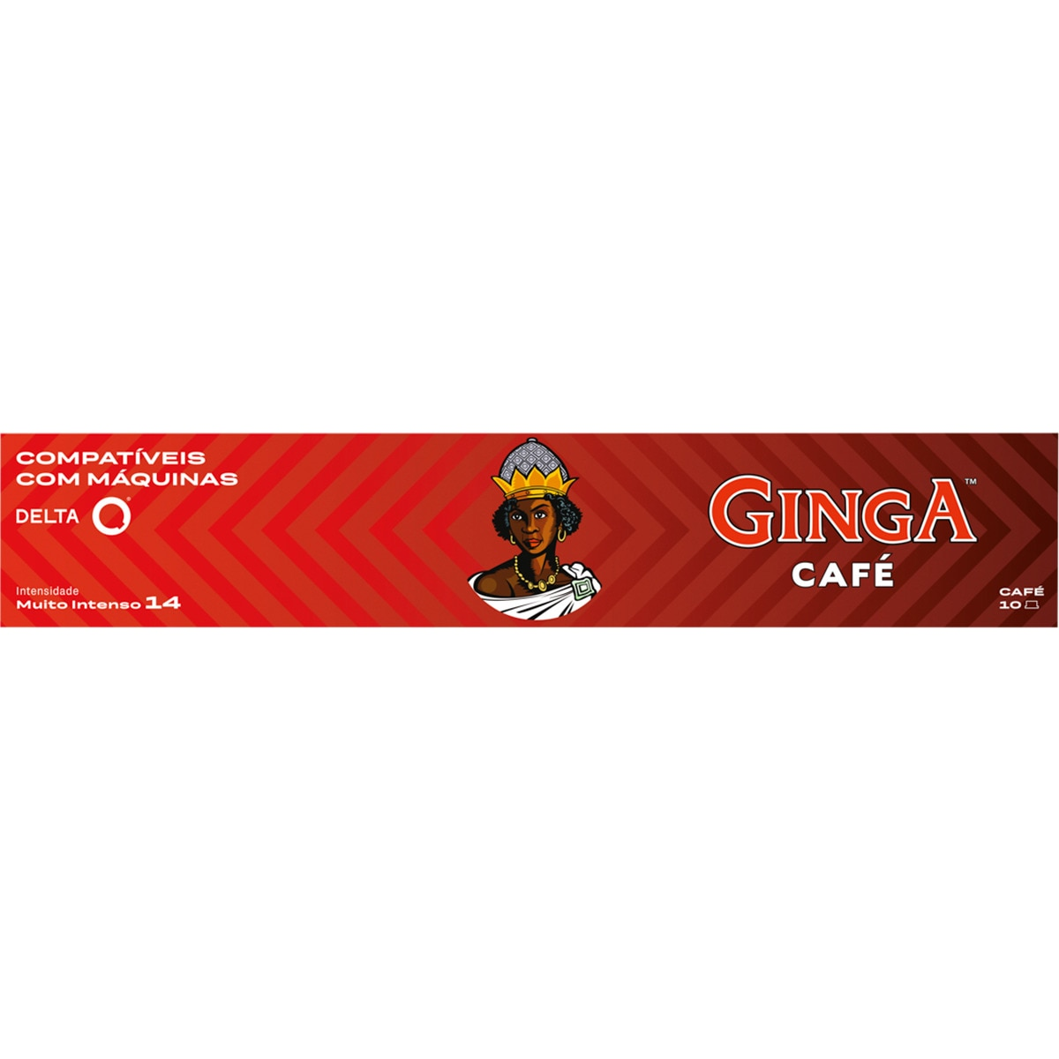

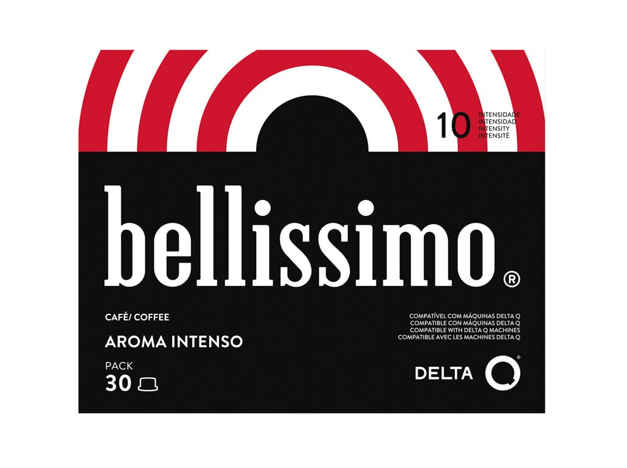

 | À semelhança das outras auditorias, a estrutura do relatório deve vir loja a loja, com a resposta a todas as questões e foto do linear, disponibilizado um relatório em Excel com dados quantitativos para exploração dos mesmos (as respostas são, todas elas binárias, com 1 para Sim e 0 para não)

